CALEFACTORES
 |  | INSPECCIÓN CALEFACTORES VERTICALES, TECHO Y ESTUFAS |  |  |  |  |  | 1.02.P06.F72 Revisión: 0

 |  |  |  |  |  |  |  | INTERNA
EMPRESA: |  |  | SUPERINTENDENCIA :
FECHA DE INSPECCIÓN: |  |  | ÁREA FÍSICA DE UBICACIÓN DE LA CALENTADOR O ESTUFA:
VERIFICACIÓN GENERAL: Aplica a todos los calefactores verticales, techo y estufas. En caso de marcar en una casilla roja, reportar de manera inmediata al supervisor de su área las fallas identificadas.
ÍTEM |  | DESCRIPCIÓN |  | SI | NO | N/A | OBSERVACIONES
A. CALEFACTORES VERTICALES
Codigo C.V.: | ¨------------------------------------- | ¿El calefactor vertical está libre de obstrucciones con materiales combustibles (como cajas, cortinas u otros objetos) en la entrada de aire superior y la salida de aire inferior?
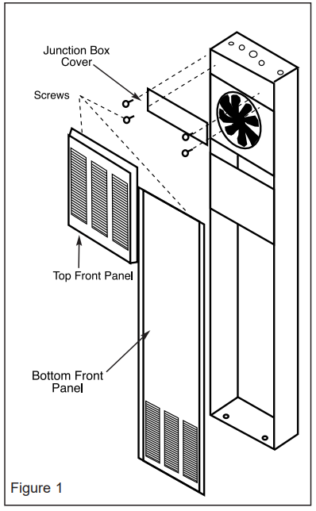
 |  | ¿El calefactor vertical cuenta con una conexión a tierra funcional?
 |  | ¿El calefactor vertical se encuentra señalizado con advertencia de riesgo eléctrico y rango de temperatura entre 19 °C y 23 °C?
 |  | ¿En el calefactor vertical el termostato opera correctamente (encendido/apagado) dentro del rango de temperatura regulada entre 19 °C y 23 °C?
 |  | ¿En el calefactor vertical se detectan ruidos o vibraciones anormales durante el funcionamiento del ventilador?
 |  | ¿En el calefactor vertical no tiene la luz piloto encendida, indicando una funcionamiento anormal del calentador?
 |  | ¿Se ha solicitado y realizado el mantenimiento preventivo del equipo con una frecuencia anual (limpieza), conforme a las recomendaciones del fabricante?
 |  | ¿En el calefactor vertical no tiene insertados objetos extraños en las aberturas de ventilación del calefactor tanto en la entrada de aire (arriba) y salida de aire (abajo)?
 |  | ¿Cuando funciona el calefactor vertical se mantienen alejados los materiales inflamables o donde se manipulan o almacenan gasolina, pintura u otros líquidos?
 |  | ¿El calefactor vertical es apagado cuando el área queda sin personal o durante los períodos de descanso?
 |  | ¿Se reporta de manera inmediata al supervisor del área las fallas identificadas durante el funcionamiento del calefactor vertical?
ÍTEM |  | DESCRIPCIÓN |  | SI | NO | N/A | OBSERVACIONES
B. CALEFACTORES DE RADIACIÓN PARA TECHO
Codigo C.R.: | ¨------------------------------------- | ¿El uso de los calefactores de radiación para techo no supera las 12 horas continuas de operación según lo establecido por MSC y se encuentra señalizado?
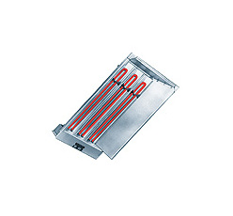
 |  | ¿Se utilizan los calefactores de Radiación para techo únicamente durante horarios o condiciones climáticas frías (invierno) y se encuentra señalizado?
 |  | ¿Se evita el uso de los calefactores de radiación para techo en horarios cálidos o durante la temporada de verano y se encuentra señalizado?
 |  | ¿Los calefactores de radiación para techo se utilizan únicamente en áreas donde el personal permanece expuesto al frío por tiempos prolongados?
 |  | ¿Se ha verificado que los calefactores de radiación para techo se encuentran en condiciones seguras de operación (botoneras, lámparas, cableado, etc.)?
 |  | ¿Se reporta cualquier desperfecto en los calefactores de radiación para techo identificado al área de mantenimiento eléctrico de manera inmediata?
ÍTEM |  | DESCRIPCIÓN |  | SI | NO | N/A | OBSERVACIONES
C. CALENTADORES DE ACEITE ELÉCTRICO (ESTUFAS)
Codigo C.A.: | ¨------------------------------------- | ¿En los calentadores de aceite eléctrico (estufas) los cables se encuentran en buen estado, sin daños, abrasiones, desgaste o defectos que puedan comprometer la seguridad eléctrica?
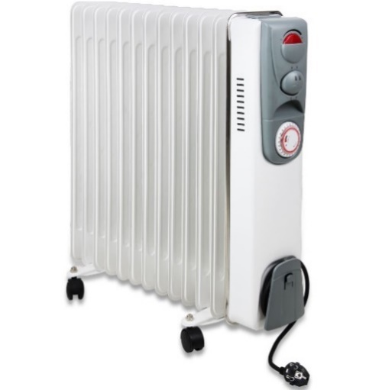
 |  | ¿Los calentadores de aceite eléctrico (estufas) están libres de ropa, trapos u otros materiales encima de los mismo con el fin de calentarlos o secarlos?
 |  | ¿En los calentadores de aceite eléctrico (estufas) se utiliza únicamente una toma corriente (Schuko) diseñada específicamente para el uso de estufas (220 V y máximo 2000 W)?
 |  | ¿En los calentadores de aceite eléctrico (estufas) no se fuerza el enchufe para conectarlo a un tomacorriente de menor tamaño o que no corresponde?
 |  | ¿Se verifica que los calentadores de aceite eléctrico (estufas) cuenten con el enchufe (Schuko) y en caso contrario se notifica al área de campamento para su cambio?
 |  | ¿En el uso no se percibir ruidos extraños u olores inusuales durante su uso, se informa al área de campamento?
QUÉ DEBE HACER SI LA CALEFACTORES VERTICALES, TECHO Y ESTUFAS ESTÁ DEFECTUOSAS
Si usted identifica un calefactor vertical, estufa o sistema de calefacción en mal estado o defectuoso, NO LO UTILICE. Debe reportarlo de inmediato al área de Mantenimiento correspondiente: Campamento: Calefactores verticales y calentadores de aceite eléctrico (estufas). Mantenimiento Eléctrico Planta: Calefactores verticales de áreas operativas y calefactores de radiación instalados en techos. |  |  |  |  |  | Código C.V.: Código C.R.: Código C.A.: |  | __________________________________ __________________________________ __________________________________
OBSERVACIONES GENERALES: |  |  |  |  |  |  | NOMBRE DEL RESPONSABLE DE LA INSPECCIÓN:

 |  |  |  |  |  |  | FIRMA:

 |  |  |  |  |  |  | NOMBRE DEL SUPERVISOR DE LA INSPECCIÓN:

 |  |  |  |  |  |  | FIRMA:
*FRECUENCIA DE INSPECCIÓN = MENSUAL

